상품제안서
송월타올 수건 AB 프라임무지 40 | 상품코드: F20017

 |  |  |  |  |  |  | 02-412-0044 | www.easy1.co.kr
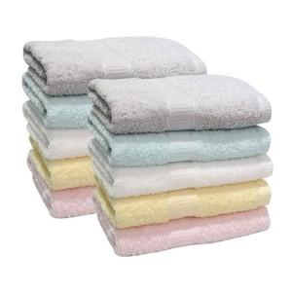

【상세/제작정보】

【인쇄/포장옵션】 | 실크, 자수 / 박스포장

【공급단가】 | 수량 | 100~ | 300~ | 500~ | 1,000~ | 3,000~
*VAT별도 | 연노랑 | 2,910원 | 2,800원 | 2,700원 | 2,600원 | 2,490원
 | 연분홍 | 2,910원 | 2,800원 | 2,700원 | 2,600원 | 2,490원
 | 아이보리 | 2,910원 | 2,800원 | 2,700원 | 2,600원 | 2,490원
 | 연두 | 2,910원 | 2,800원 | 2,700원 | 2,600원 | 2,490원

【상품 URL】 | https://dev.easy1.co.kr:443/src/goods_detail.php?gdno=20017

